1.Resumo
Capacidade Instalada da Indústria Brasileira de Óleos Vegetais (ton/dia)
Por Estado
(1) Ano de referência: 2025
(2) Os valores apresentados contemplam unidades ativas e paradas
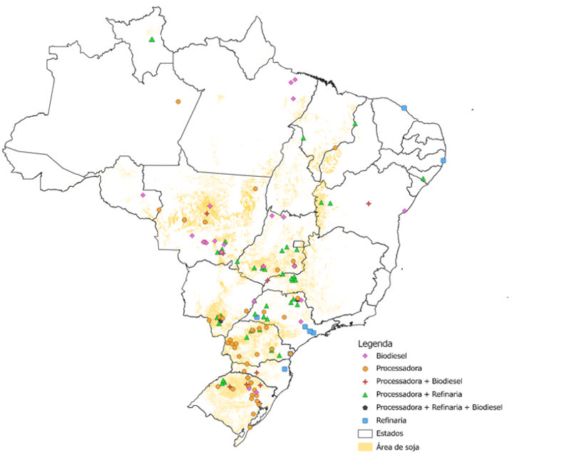
Estado | UF | Processamento |  | Refino |  | Envase
 |  | Ton/dia | % | Ton/dia | % | Ton/dia | %
Mato Grosso | MT | 53,767 | 23.2% | 3,173 | 12.3% | 2,503 | 16.9%
Paraná | PR | 38,973 | 16.8% | 3,903 | 15.1% | 2,965 | 20.0%
Goiás | GO | 31,865 | 13.8% | 4,710 | 18.3% | 3,339 | 22.5%
Rio Grande do Sul | RS | 34,875 | 15.1% | 300 | 1.2% | 50 | 0.3%
Mato Grosso do Sul | MS | 17,073 | 7.4% | 2,296 | 8.9% | 1,295 | 8.7%
São Paulo | SP | 14,940 | 6.5% | 5,620 | 21.8% | 1,635 | 11.0%
Minas Gerais | MG | 10,372 | 4.5% | 2,256 | 8.8% | 1,282 | 8.7%
Bahia | BA | 9,745 | 4.2% | 1,308 | 5.1% | 1,235 | 8.3%
Tocantins | TO | 6,506 | 2.8% | - | 0.0% | - | 0.0%
Santa Catarina | SC | 4,300 | 1.9% | 550 | 2.1% | - | 0.0%
Piauí | PI | 3,350 | 1.4% | 120 | 0.5% | 180 | 1.2%
Amazonas | AM | 2,000 | 0.9% | - | 0.0% | - | 0.0%
Maranhão | MA | 2,000 | 0.9% | 330 | 1.3% | 330 | 2.2%
Roraima | RR | 1,100 | 0.5% | 250 | 1.0%
Rondônia | RO | 400 | 0.2% | - | 0.0% | - | 0.0%
Ceará | CE | 300 | 0.1% | 200 | 0.8% | - | 0.0%
Pernambuco | PE | - | 0.0% | 753 | 2.9% | - | 0.0%
Total |  | 231,566 |  | 25,768 |  | 14,815
Fonte/Elaboração: ABIOVE.

4.Estratificação-Processamento
Capacidade Instalada de Processamento de Oleaginosas
Estratificação da Capacidade Instalada por Tamanho de Planta
(1) Os valores apresentados contemplam unidades ativas e paradas
(2) Considera-se 330 dias para o cálculo da capacidade anual

Faixas de Capacidade (ton/dia) | 2024 |  |  | 2025 |  |  | Var.
 | ton/dia | ton/ano(2) | % | ton/dia | ton/ano(2) | % | %
até 600 | 12,430 | 4,101,900 | 5.7 | 14,900 | 4,917,000 | 6.4 | 19.9
601 a 1.500 | 40,024 | 13,207,920 | 18.3 | 33,919 | 11,193,270 | 14.6 | -15.3
1.501 a 3.000 | 100,115 | 33,037,950 | 45.7 | 105,038 | 34,662,540 | 45.4 | 4.9
3.001 a 4.000 | 35,718 | 11,786,940 | 16.3 | 42,018 | 13,865,940 | 18.1 | 17.6
4.001 a 6.000 | 24,080 | 7,946,400 | 11.0 | 28,992 | 9,567,360 | 12.5 | 20.4
acima de 6.000 | 6,700 | 2,211,000 | 3.1 | 6,700 | 2,211,000 | 2.9 | 0.0
Total¹ | 219,067 | 72,292,110 | 100 | 231,567 | 76,417,110 | 100 | 5.7
Fonte/Elaboração: ABIOVE.

Capacidade Instalada de Processamento | 2025 (ton/dia)

